Tabelle1
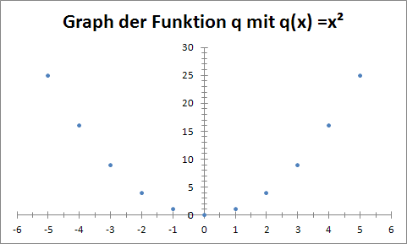
Graph einer Funktion
Um den Graphen einer Funktion zu zeichnen, erstellen wir zunächst eine Wertetabelle.
Um zum Beispiel den Graphen der Funktion q mit q(x) = x² graphisch darzustellen, erstellen wir folgende Wertetabelle:

x | q(x)
-5 | 25
-4 | 16
-3 | 9
-2 | 4
-1 | 1
0 | 0
1 | 1
2 | 4
3 | 9
4 | 16
5 | 25

Wir markieren die Tabelle und wählen auf der Registerkarte Einfügen den Diagrammtyp Punkt.
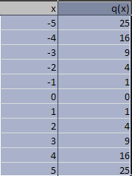
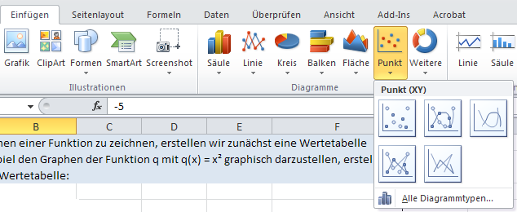

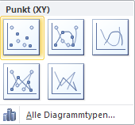

Wir erhalten folgendes Diagramm:
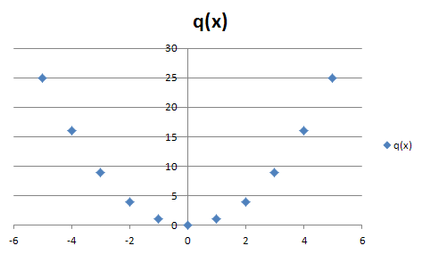

Wir können das Diagramm formatieren.
Mit Rechtsklick auf die Koordinatenachsen können die Achsen formatiert werden.

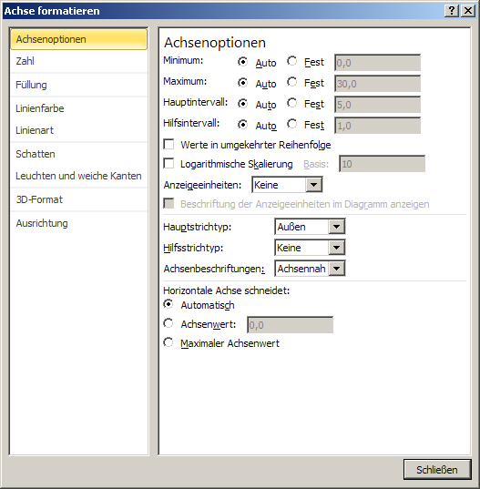
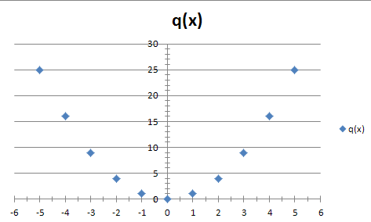

Die Rasterlinien können angeklickt und gelöscht werden.
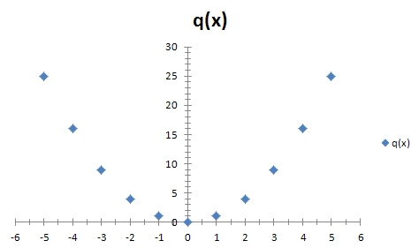

Mit Rechtsklick auf die Punkte können diese formatiert werden.

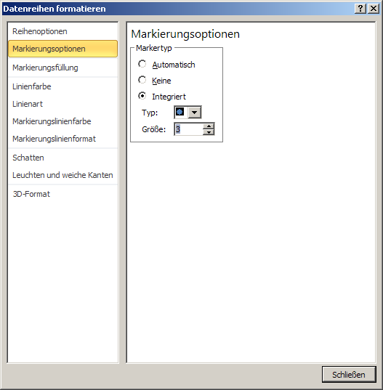
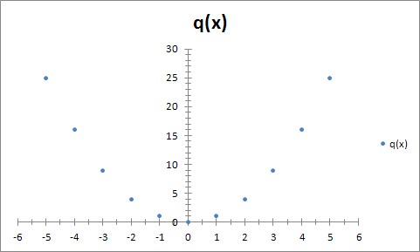

Mit Doppelklick auf die Beschriftung kann diese geändert oder gelöscht werden.

Tabelle2
Graph der Funktion q mit q(x) =x²
 | q(x)
-5 | 25
-4 | 16
-3 | 9
-2 | 4
-1 | 1
0 | 0
1 | 1
2 | 4
3 | 9
4 | 16
5 | 25

